Аркуш1
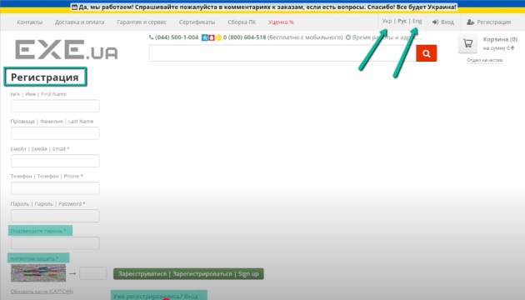
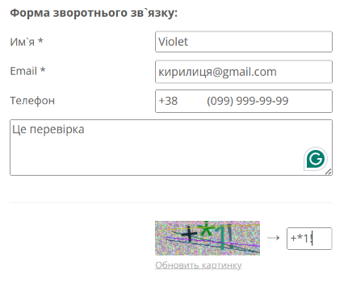
Bug reports
ID | BR678431 | BR678432 | BR678433
Summary | The page language on the Логін and Реєстрація pages does not change | No error message in the Price filter of any product category when the filter is applied from highest price to lowest price | There is no validation of the email field in the feedback form on the Контакти page when the user enters an email with a Cyrillic character
Pre-conditions | Open the site https://exe.ua/ | Open the site https://exe.ua/ | Open the site https://exe.ua/
 | User must not be logged in

Steps | 1. Press the button "Вхід" | 1. Press the Каталог | 1. Press the button "Контакти"
 | 2. Press the button "Укр" in the right corner of the page | 2. Choose the category Комплектуючі для ПК - Відеокарти | 2. In the feedback form, enter a valid name - Violet
 | 3. Press the button "Eng" in the right corner of the page | 3. In the price "Від" field, enter 20000 | 3. In the feedback form, enter a invalid email - кирилиця@gmail.com
 | 4. Press the button "Реєстрація" | 4. In the price "До" field, enter 10 | 4. In the feedback form, enter a valid phone number - +380999999999
 | 5. Press the button "Укр" in the right corner of the page | 5. Press Enter | 5. Enter feedback text - Це перевірка
 | 6. Press the button "Eng" in the right corner of the page |  | 6. Enter the captcha shown below
 |  |  | 7. 1. Press the button "Відправити"

Expected result | The page must be translated into Ukrainian | The filter should not be applied. The "До" field should be highlighted in red. | A message should appear stating that the email is invalid.
Actual result | Changing localization doesn't work | Filter applied. No error messages | Message: Дякуємо за звернення до нашої служби підтримки! (УВАГА: Ваш запит буде прийнято до обробки лише після підтвердження. Лист з підтвердженням надіслано на Вашу електронну адресу)
Post-conditions
Environment | Version 101.0.4951.67 (Official Build)(64-bit), all browsers | All browsers | All browsers
Severity | low | low | low
Priority | low | low | low
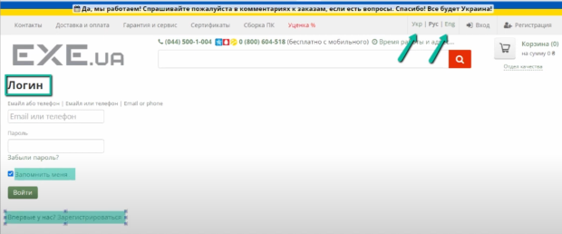
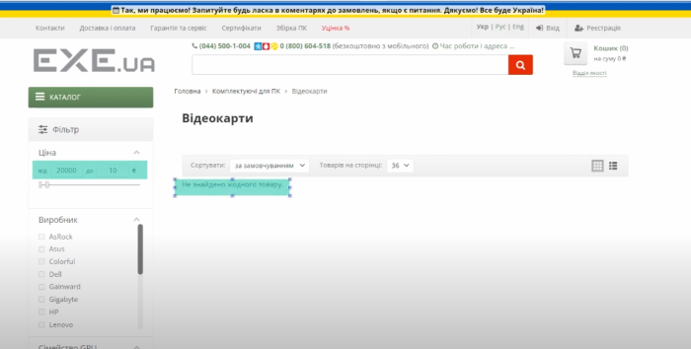
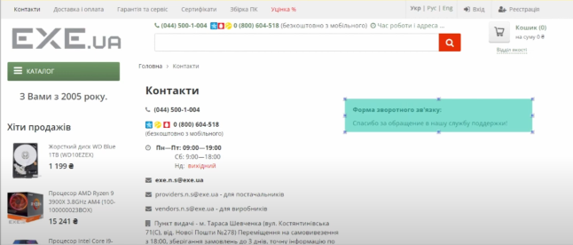
Typeof bug | Localization | Functional / Logical | Functional
Attachment

